HELP
ПОМОЩЬ В ИСПОЛЬЗОВАНИИ ПРОГРАММЫ

Настраиваем выгрузку в Альфа-директ
Шаг 1. Главное меню Альфа-директ -> Cоздать окно -> Лента сделок
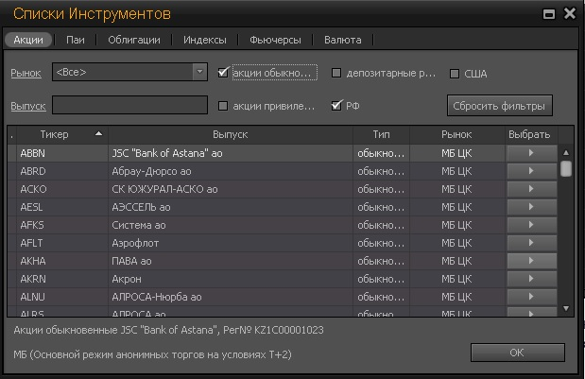

В появившемся окне выбираем любую акцию

Шаг 2.
Появляется окно "Лента сделок". В середине окна щелкаем правой кнопкой мыши и в меню выбираем "несколько инструментов"
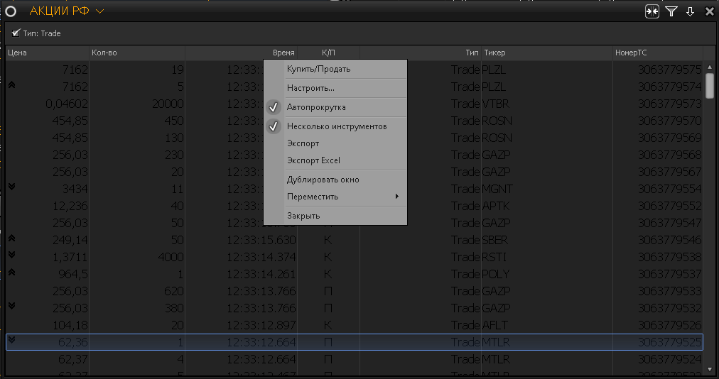

Шаг 3. В заголовке окна "Лента сделок" выбираем интересующий нас список инструментов, например "Акции РФ".
Подсказка: вы можете создавать свои списки инструментов (списки акций).
ВАЖНО: поставьте фильтра по типу на Trade. Мы же хотим видеть сделки, которые состоялись, правда ?

ВАЖНО: в таблице "Ленты сделок" должны отражаться все колонки, а именно: Цена, Количество, Время, К/П, Тип, Тикер, номер ТС
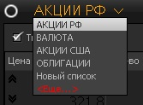

Шаг 4. Настройка выгрузки в Excel. На том же окне "Лента сделок", жмем правой кнопкой мыши и выбираем пункт "Экспорт Excel"
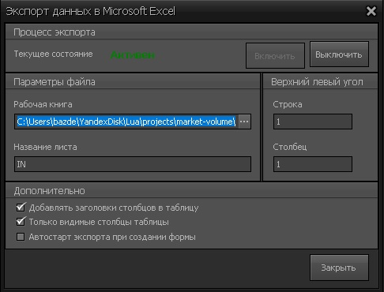

В диалоговом окне ставим галки на пунктах:
 | Добавлять заголовки столбцов в таблицу
 | Только видимые столбцы таблицы
Указываем название листа IN
Выбираем рабочую книгу. В диалоге выбора файла (ЭТО ВАЖНО!) выбираем тип файла "Все файлы" и выбираем наш файл
Система спросит "Перезаписать файл?". Соглашаемся
Далее жмем кнопку "Включить". В этот момент открывается Excel с нашим файлом и на листе IN Вы увидите что началась постоянная подгрузка данных

Настройка в файле stuck.xlsm
Вот так вот выглядит примерное содержимое листа IN
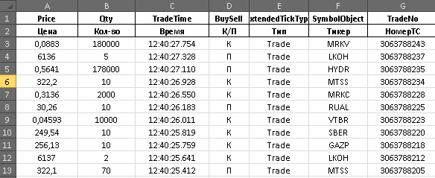

Проблема в том, что у разных пользователей, может отражаться разный порядок следования столбцов. Например: на рисунке у меня "Цена" отражается в первом столбце, а у Вас она может отражатся и не в первом
Поэтому, если у Вас порядок следования столбцов другой, то заходим на лист SETTINGS, и меняем номера столбцов

Все готово к работе. Переходим на лист STATUS и жмем на кнопку Старт
Вы должны увидет примерно вот такое содержимое. Первую минуту Excel будет немного колбасить, т.к. активно будут создаваться листы
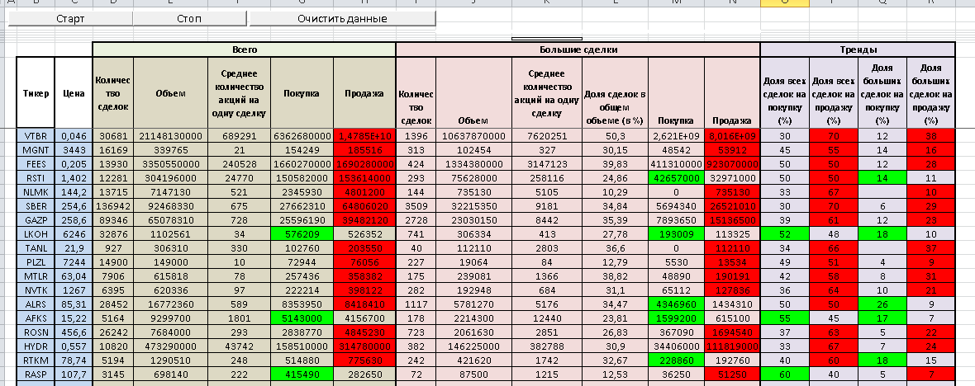

Если захотите очистить лист от сгенерированного содержимого, нажмите "Очистить данные".
Если захотите посмотреть на код макроса, нажмите Alt + F11

Данный макрос бесплатный, используйте на здоровье.
Если есть вопросы, предложения по совершенствованию, пишите мне на мой адрес: service-oren@yandex.ru
Если моя небольшая разработка как-то помогла Вам, и Вы хотите поддержать дальнейшее развитие проекта, то можете отправить любую сумму по ссылке ниже
Если работа понравилась, и Вы хотите получать новую версию файла по электронной почте - поддержите проект, отправьте любую сумму по ссылке ниже, в комментариях к платежу укажите свой адрес электронной почты.
https://money.yandex.ru/to/4100111373859207

